R3.2月佐伯
 |  | 2月 ミニセミナー予定表 |  |  | ジョブカフェおおいた佐伯サテライト
日 | 月 | 火 | 水 | 木 | 金 | 土
 | 1 | 2 | 3 | 4 | 5 | 6
 | 職務経歴書 の書き方 | ビジネス メイク | 面接対策 面接練習 | 就職力 バランス診断 ＊初回の方は ２回目以降に実施 | 履歴書の 書き方

7 | 8 | 9 | 10 | 11 | 12 | 13
 | 職務経歴書 の書き方 | ビジネス メイク |  面接対策 面接練習 |  | 志望動機の 書き方 ＊午前のみ開催

14 | 15 | 16 | 17 | 18 | 19 | 20
 | 職務経歴書 の書き方 | ビジネス メイク | 面接対策 面接練習 | 就職力 バランス診断 ＊初回の方は ２回目以降に実施 | ミニセミナー お休み

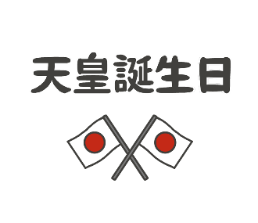
21 | 22 | 23 | 24 | 25 | 26 | 27
 | 職務経歴書 の書き方 |  | 面接対策 面接練習 | 就職力 バランス診断 ＊初回の方は ２回目以降に実施 | 志望動機の 書き方

28


◎ 仲町の佐伯サテライトで行っています。 ＊ご希望によって内容は変更可能です お問い合わせ ２３－８７３０

 |  |  |  |  |  |  | 有効

